新强力7
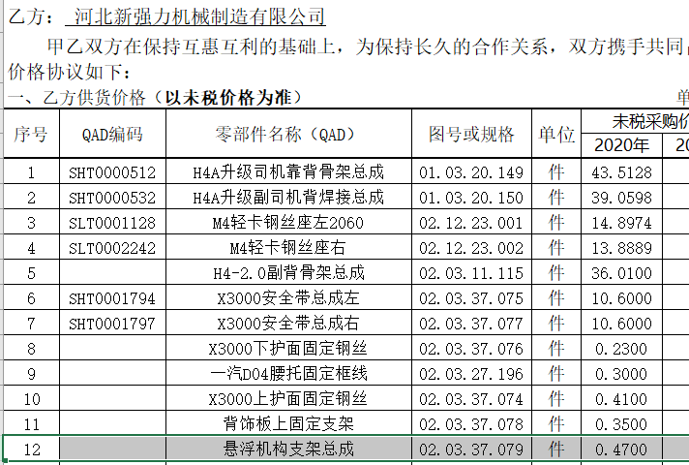
零部件采购价格协议（1913025A）
协议编号：HBZYXY-2021-020-07
甲方：河北光华荣昌汽车部件有限公司
乙方： 河北新强力机械制造有限公司
甲乙双方在保持互惠互利的基础上，为保持长久的合作关系，双方携手共同占领大市场，特签定价格协议如下：
一、乙方供货价格（以未税价格为准） 单位：元（RMB)
序号 | QAD编码 | 零部件名称（QAD） | 图号或规格 | 单位 | 未税采购价格 |  | 备注
 |  |  |  |  | 2020年 | 2021年
1 | SHT0001967 | 悬浮机构支架组件(新状态C版) |  | 件 |  | 0.7420 | SQX3000-6805479
2
3
4
5
6
7

二、发票开具：乙方必须开具国家规定税率的增值税专用发票，税率13%专票，开具发票时必须注明QAD编码且与入库/使用量中的QAD编码保持一致。
三、价格执行期从 2021 年 1 月 1 日起至 2021 年 12 月 31 日(遇市场价格变动经双方协商同意后可调整)。
四、此协议一式二份，经双方代表签字后即生效，同时具有法律效力。复印件、传真件具备同等法律效力。双方合作中出现质量、技术、物流等问题按相应合同（协议）办理。
五、供应商接到此通知后两日内确认回传，否则视为默认。

甲方（签字盖章）： |  |  | 乙方（签字盖章）：

签订日期： |  |  | 签订日期：

